詳細設計書
詳細設計書 |  |  |  |  |  |  |  |  |  |  |  |  |  |  |  | サマリー版
１．機能構成

 | No | 機能一覧 |  |  |  | 機能の説明
 | 1
 | 2
 | 3
 | 4

２．シーケンス (通常シーケンス)
 |  |  | 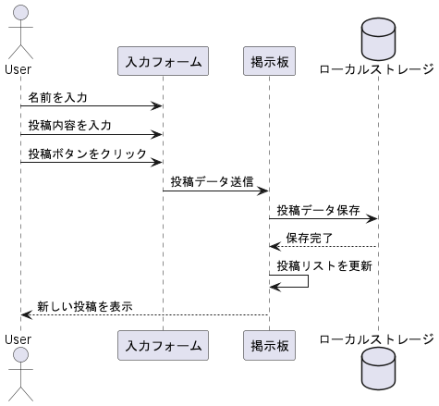

３．予約情報テーブル定義

No | 項目名 |  |  | 型 | 文字数 |  | 顧客管理 |  | No | 項目名 | 型 | 文字数 |  | 顧客管理
1 | 試乗車種 |  |  | TEXT | 14 |  |  | － | 11 | 郵便番号 | TEXT | 14 |  |  | 反映要
2 | 試乗希望日 |  |  | DATE | 8 |  |  | － | 12 | 住所 | TEXT | 100 |  |  | 反映要
3 | 試乗希望時刻 |  |  | TIME | 4 |  |  | － | 13 | 保有車種 | TEXT | 20 |  |  | 反映要
4 | メールアドレス |  |  | TEXT | 254 |  |  | 反映要 | 14 | 備考1 | TEXT | 254 |  |  | －
5 | 姓(漢字) |  |  | TEXT | 10 |  |  | 反映要 | 15 | 備考2 | TEXT | 254 |  |  | －
6 | 名(漢字) |  |  | TEXT | 10 |  |  | 反映要 |  |  | 合計 | 992 | ※
7 | 姓(カナ) |  |  | TEXT | 20 |  |  | 反映要
顧客管理システムへの反映要否を示す。
8 | 名(カナ) |  |  | TEXT | 20 |  |  | 反映要
9 | 性別 |  |  | TEXT | 2 |  |  | 反映要
10 | 生年月日 |  |  | DATE | 8 |  |  | 反映要
 |  |  |  |  |  |  |  |  | ※：文字数合計であり、レコード長ではない。
４．メッセージ一覧
・別紙「メッセージ一覧表」を参照。

詳細設計書 (2)
詳細設計書 |  |  |  |  |  |  |  | サマリー版
１．機能構成

 | No | 機能一覧 |  |  | 機能の説明
 | 1 | タスク作成 |  |  | 新しいタスクの内容と日時を入力して登録する機能。
 | 2 | タスク一覧 |  |  | データベース内のタスクを一覧表示する機能。
 | 3 | タスク更新 |  |  | タスク内容、完了状態を更新する機能。
 | 4 | タスク削除 |  |  | 不要なタスクをデータベースから削除する機能。

２．シーケンス (通常シーケンス)
 |  |  |  | 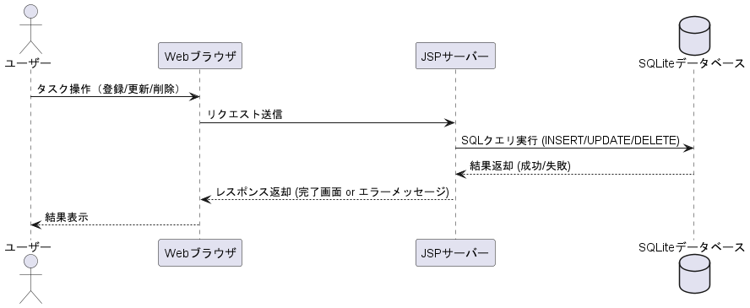

３．予約情報テーブル定義

 |  |  | No | 項目名 | 型 | 制約 | 説明
 |  |  | 1 | ID | INT | PRIMARY KEY | タスクID（自動採番）
 |  |  | 2 | task | TEXT | NOT NULL | タスク内容
 |  |  | 3 | deadline | TEXT | NOT NULL | 締切日（yyyy-mm-dd）
 |  |  | 4 | done | DATETIME | NOT NULL | 完了状態

４．メッセージ一覧
・別紙「メッセージ一覧表」を参照。

